상품제안서
스마텍 반고체 맥세이프 PD 22.5W 보조배터리 10000mAh | 상품코드: S46111

 |  |  |  |  |  |  | 02-713-8555 | www.synergygift.co.kr
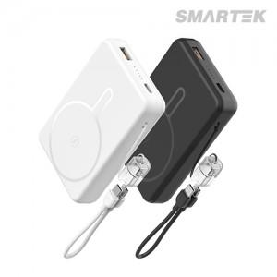

【상세/제작정보】

【인쇄/포장옵션】 | 실크, 레이저, 풀칼라 / 포장지포장

【공급단가】 | 수량 | 20~ | 100~ | 300~ | 500~ | 1,000~
*VAT별도 | 단가 | 17,700원 | 16,100원 | 15,400원 | 15,200원 | 14,900원

【상품 URL】 | https://www.synergygift.co.kr:443/src/goods_detail.php?gdno=46111

